상품제안서
플랫 5단 수동 초미니 우산-암막 자외선 차단 | 상품코드: F21709

 |  |  |  |  |  |  | 02-412-0044 | www.easy1.co.kr
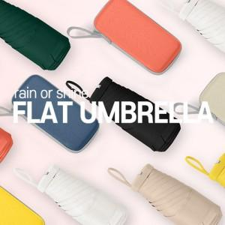

【상세/제작정보】 | <p>※ 손잡이 인쇄 불가능한 상품입니다.&nbsp;</p><p><span style="background-color: rgb(255, 255, 255); font-family: dotum; font-size: 13px;">입수량 변경 : 44개입 / 5,000원(부가세별도)</span>​</p>

【인쇄/포장옵션】 | 실크 / 포장지포장

【공급단가】 | 수량 | 100~ | 300~ | 500~ | 1,000~ | 3,000~
*VAT별도 | 단가 | 10,200원 | 10,030원 | 9,770원 | 9,600원 | 9,350원

【상품 URL】 | https://dev.easy1.co.kr:443/src/goods_detail.php?gdno=21709

